상품제안서
7종 / 실속 선물용품 / 사은품 증정품(터치장갑 기모장갑 핫팩손난로 소독티슈~) | 상품코드: F25131

 |  |  |  |  |  |  | 02-412-0044 | www.easy1.co.kr
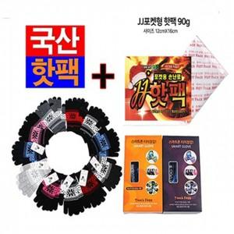

【상세/제작정보】

【인쇄/포장옵션】 | / 포장불가능

【공급단가】 | 수량 | 200~ | 500~ | 1,000~ | 3,000~ | 5,000~
*VAT별도 | 단가 | 3,120원 | 3,070원 | 3,000원 | 2,920원 | 2,870원

【상품 URL】 | https://dev.easy1.co.kr:443/src/goods_detail.php?gdno=25131

